信用交易
融资融券市场交易数据统计(2024-02-27)

标的证券 | 融资融券余额（亿元） | 融资余额（亿元） | 融券余额（亿元） | 融资买入额（亿元） | 融资融券规模变化（亿元） | 融资余额增幅(‰) | 融券余额增幅(%)
统计数据 | 14,768.63 | 14,313.68 | 443.88 | 953.68 | 120.19 | 7.79 | 2.19
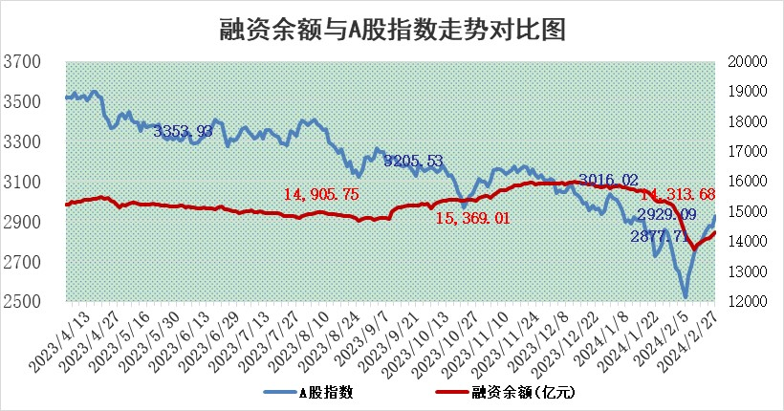

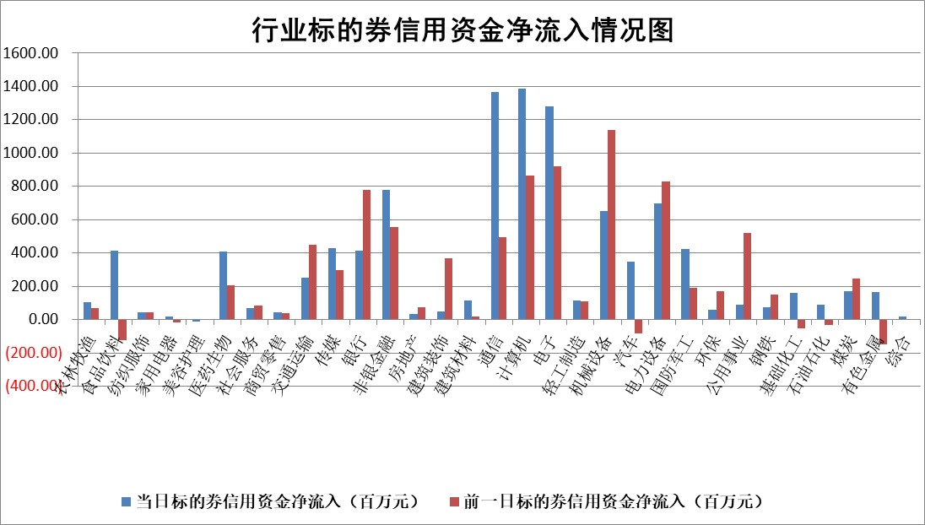

 |  |  |  |  |  |  |  | 2

标的基金代码 | 标的基金简称 | 融资余额/市值(%) | 融资余额增幅(%) | 融资买入额/成交金额(%) | （融资余额净增额-融券余额净增额）/市值(‱) | 融券余额降幅(%) | ABS[（融资余额净增额-融券余额净增额）/市值净增额-1](%)
159902 | 华夏中小板ETF | 0.00 | 0.00 | 0.00 | 0.00 | 0.00 | 100.00
159915 | 易方达创业板ETF | 2.40 | -1.61 | 140226.05 | -8.86 | -308.70 | 103.68
159919 | 嘉实沪深300ETF | 0.94 | -1.74 | 5.47 | -1.65 | 1.48 | 101.27
159920 | 华夏恒生ETF | 54.35 | -0.13 | 4.71 | -6.85 | -0.20 | 133.90
159922 | 嘉实中证500ETF | 0.40 | 2.79 | 13.79 | -3.82 | -6.62 | 101.61
159925 | 南方沪深300ETF | 0.22 | -2.55 | 0.28 | -2.13 | -1.28 | 101.69
159928 | 消费ETF | 1.09 | 0.22 | 6.36 | 0.24 | -0.24 | 99.01
159934 | 易方达黄金ETF | 174.37 | -0.02 | 5.78 | -3.38 | 0.00 | 61.16
159939 | 全指信息技术ETF | 1.01 | 12.15 | 53.23 | 10.58 | -4.49 | 97.54
159940 | 全指金融地产ETF | 0.10 | -0.54 | 0.00 | -0.06 | 0.00 | 100.09
159995 | 半导体芯片ETF | 2.62 | -3.63 | 100.57 | -10.62 | -4.75 | 102.35
159997 | 天弘中证电子ETF | 1.70 | -0.33 | 0.90 | -1.59 | -4.17 | 100.40
159998 | 天弘中证计算机主题ETF | 0.65 | -0.05 | 0.05 | -0.03 | 0.00 | 100.01
510050 | 华夏上证50ETF | 4.59 | 0.65 | 164.20 | 2.62 | -8.92 | 96.42
510180 | 华安上证180ETF | 0.47 | -0.66 | 1.04 | -0.31 | 1.56 | 100.38
510880 | 华泰柏瑞红利ETF | 0.24 | -0.06 | 3.57 | -0.02 | -0.55 | 100.60
510900 | 易方达恒生H股ETF | 64.92 | -0.29 | 2.90 | -18.58 | 0.00 | 133.31
511010 | 5年期国债ETF | 10.43 | 0.23 | 0.18 | 2.42 | 0.00 | 14.47
511380 | 可转债及可交换债券ETF | 6.48 | -0.08 | 15.32 | -0.56 | -0.45 | 94.73
512000 | 全指证券ETF | 7.73 | 0.38 | 20.89 | 2.88 | -1.87 | 98.20
512010 | 沪深300医药卫生ETF | 5.92 | 0.67 | 116.41 | 4.15 | 0.79 | 97.25
512070 | 沪深300非银ETF | 1.87 | -0.45 | 105.03 | -1.03 | -7.17 | 102.11
512400 | 南方中证申万有色金属ETF | 2.64 | -0.51 | 0.40 | -1.37 | -0.88 | 102.47
512580 | 广发中证环保产业ETF | 1.60 | 3.28 | 0.45 | 5.07 | -1.11 | 94.86
512660 | 国泰中证军工ETF | 3.61 | -5.08 | 12.14 | -23.67 | -50.47 | 109.56
512800 | 华宝中证银行ETF | 13.28 | 0.03 | 1.85 | 1.13 | 2.30 | 92.23
512980 | 广发中证传媒ETF | 1.44 | 2.22 | 137.12 | 3.12 | 0.00 | 99.20
515030 | 华夏中证新能源汽车ETF | 2.60 | -1.24 | 9.33 | -3.33 | -2.08 | 101.91
515050 | 华夏中证5G通信主题ETF | 1.14 | -0.83 | 2.99 | -1.13 | -6.24 | 100.21
515070 | 华夏中证人工智能ETF | 3.55 | 5.86 | 26.44 | 19.67 | 0.00 | 96.72
标的股票比较指标 |  | 融资余额/流通A股市值(%) | 融资余额增幅(%) | 融资买入额/成交金额(%) | （融资余额净增额-融券余额净增额）/流通A股市值(‱) | 融券余额降幅(%) | ABS[（融资余额净增额-融券余额净增额）/流通A股市值净增额-1](%)
前十名标的个股 |  | 阳光城 | 海天精工 | 同济科技 | 亚通股份 | 恒泰艾普 | 川网传媒
 |  | 搜于特 | 克来机电 | 山东钢铁 | 山水比德 | 凯龙高科 | 凯莱英
 |  | 紫鑫药业 | 迈赫股份 | 首创环保 | 元道通信 | 京泉华 | 智立方
 |  | 嘉凯城 | 中宠股份 | 中宠股份 | 喜悦智行 | 良品铺子 | 深城交
 |  | 宋都股份 | 周大生 | 皖新传媒 | 永贵电器 | 天房发展 | 牧高笛
 |  | 美好置业 | 维海德 | 京东方A | 迈赫股份 | 硕贝德 | 鸿日达
 |  | 中天金融 | 金盘科技 | 华纳药厂 | 荣信文化 | 清新环境 | 大地海洋
 |  | 庞大集团 | 山水比德 | 福达合金 | 维海德 | 宁波港 | 西测测试
 |  | 泽达易盛 | 伯特利 | 包钢股份 | 中文在线 | 兆日科技 | 鹿山新材
 |  | 蓝光发展 | 荣信文化 | 亚香股份 | 鸿博股份 | 和元生物 | 读客文化
后十名标的个股 |  | 天喻信息 | 山东出版 | 国脉文化 | 东田微 | 任子行 | 华大智造
 |  | 步步高 | 坤恒顺维 | 东方精工 | 本川智能 | 阳光照明 | 中信海直
 |  | 鸿达兴业 | 唯万密封 | 华东重机 | 满坤科技 | 西王食品 | 浙海德曼
 |  | 天沃科技 | 东田微 | 天喻信息 | 唯万密封 | 联络互动 | 盛讯达
 |  | 金圆股份 | 皇庭国际 | 步步高 | 鹿山新材 | 好利科技 | 兆威机电
 |  | 哈工智能 | 爱玛科技 | 鸿达兴业 | 菱电电控 | 华如科技 | 青达环保
 |  | 正邦科技 | 本川智能 | 天沃科技 | 震有科技 | 山东赫达 | 亚通股份 | ;
 |  | 华铁股份 | 满坤科技 | 金圆股份 | 二六三 | 迈赫股份 | 先惠技术
 |  | 中国中期 | 兴瑞科技 | 哈工智能 | 有方科技 | 龙腾光电 | 兴业矿业
 |  | 新华联 | 鹿山新材 | 正邦科技 | 智立方 | 嘉必优 | 普冉股份
说明：1.以上普通交易数据和信用交易数据皆以交易日收盘后数据为基准；2.上述标的证券总数据只计算标的证券市场总数据，不包括从标的证券中调出去标的证券数据，所以与交易所公布的总值略有不同； 3.上述行业采用申万一级行业分类；4.以上标的基金和标的个股中比较的6个指标值中：前5个（从左至右）为正向指标，值越大排名越靠前；第6个为逆向指标，值越小，排名越靠前；5.第6个指标中ABS[]表示求绝对值，其主要用于考量信用资金相对净流入对股价相对净变化的贡献程度；6.数据来源：wind，交易所。

 | 证券代码 | 新增融资余额 | 融资买入额 | 融资买入增幅前10
远大智能 | 002689 | 28175353 | 42268582 | 199%
亚太股份 | 002284 | 21555247 | 34242865 | 82%
赛诺医疗 | 688108 | 72122899 | 101076547 | 78%
湖南发展 | 000722 | 66023557 | 137112987 | 75%
柘中股份 | 002346 | 14584119 | 36845980 | 58%
国城矿业 | 000688 | 24683149 | 48240585 | 54%
兆新股份 | 002256 | 1985058 | 4066269 | 52%
凯美特气 | 002549 | 33806472 | 61340055 | 52%
华昌达 | 300278 | 13474542 | 19303225 | 48%
新华联 | 000620 | 27311937 | 39201759 | 43%

 | 证券代码 | 新增融资余额 | 融资买入额 | 融资买入增幅前10
兔宝宝 | 002043 | 73310337 | 89923983 | 334%
捷昌驱动 | 603583 | 26026415 | 31686727 | 262%
湘财股份 | 600095 | 94196837 | 132280449 | 252%
中谷物流 | 603565 | 49103883 | 60098371 | 234%
中青宝 | 300052 | 24215352 | 31377809 | 98%
顾家家居 | 603816 | 138518545 | 188424210 | 78%
喜临门 | 603008 | 31503289 | 48351944 | 77%
财信发展 | 000838 | 10831830 | 17666790 | 74%
苏州银行 | 002966 | 10578096 | 19143736 | 72%
金诚信 | 603979 | 23858538 | 36098133 | 60%

